Datos personales
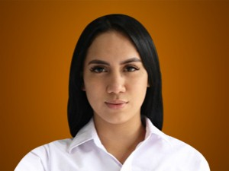

Nombres: | Johanna Nicole
Apellidos: | Moreira Córdova
Facebook: | https://www.facebook.com/JohannaMoreiraAsambleista/
Twitter: | @johannamoreirac
Descripción:

